Step1-create-organization
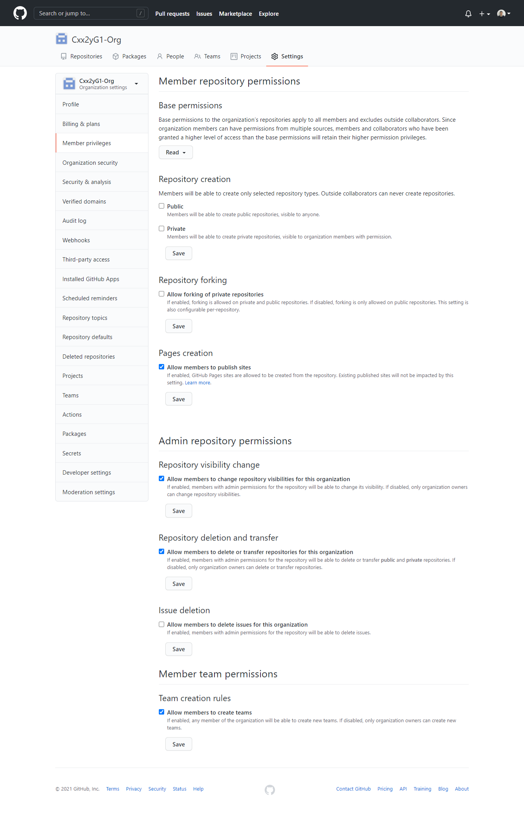
1 | Tạo Organization mới để quản lý các team

1.1 | Khởi tạo

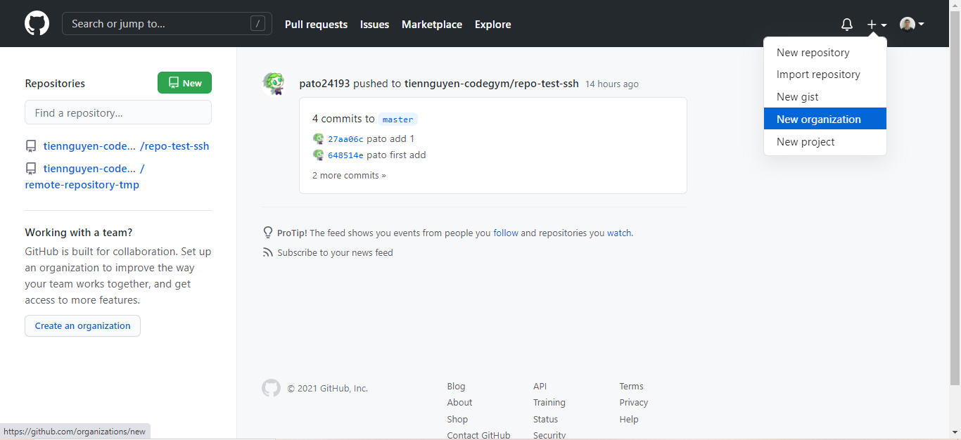

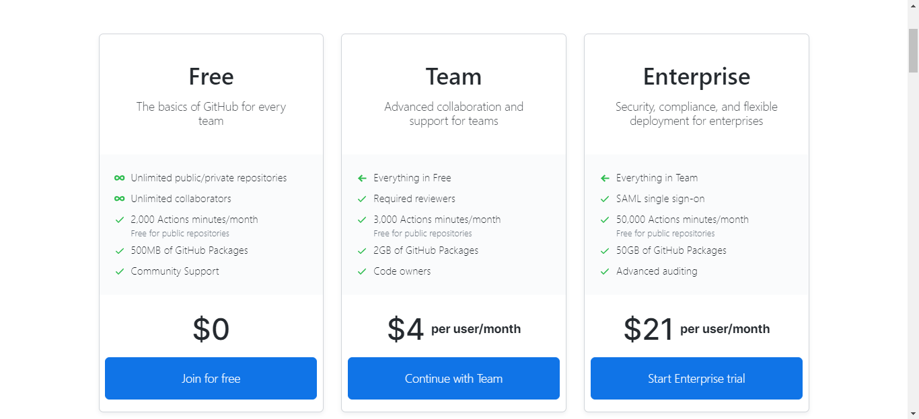

1.2 | Đặt tên Organization theo rule : Cxx2yG1-Org
 | Lưu ý: Cxx2yG1 là tên lớp

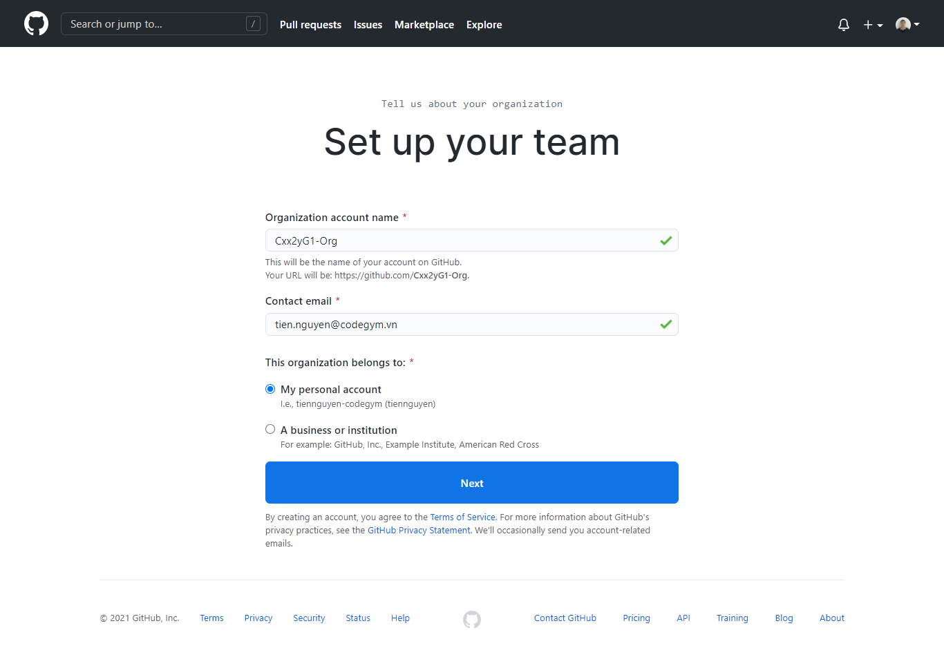

1.3 | Có thể mời các thành viên khác join vào Organization bằng cách nhập email của họ vào ô bên dưới (có thể thực hiện sau cũng được) > Complete Setup

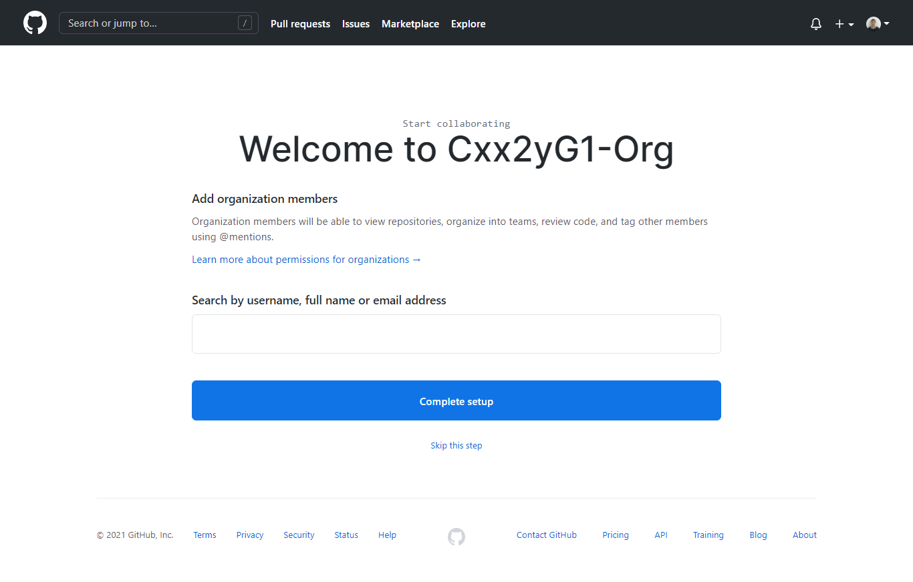

1.4 | Setting mục đích sử dụng, số lượng thành viên ở Organization của bạn > Submit

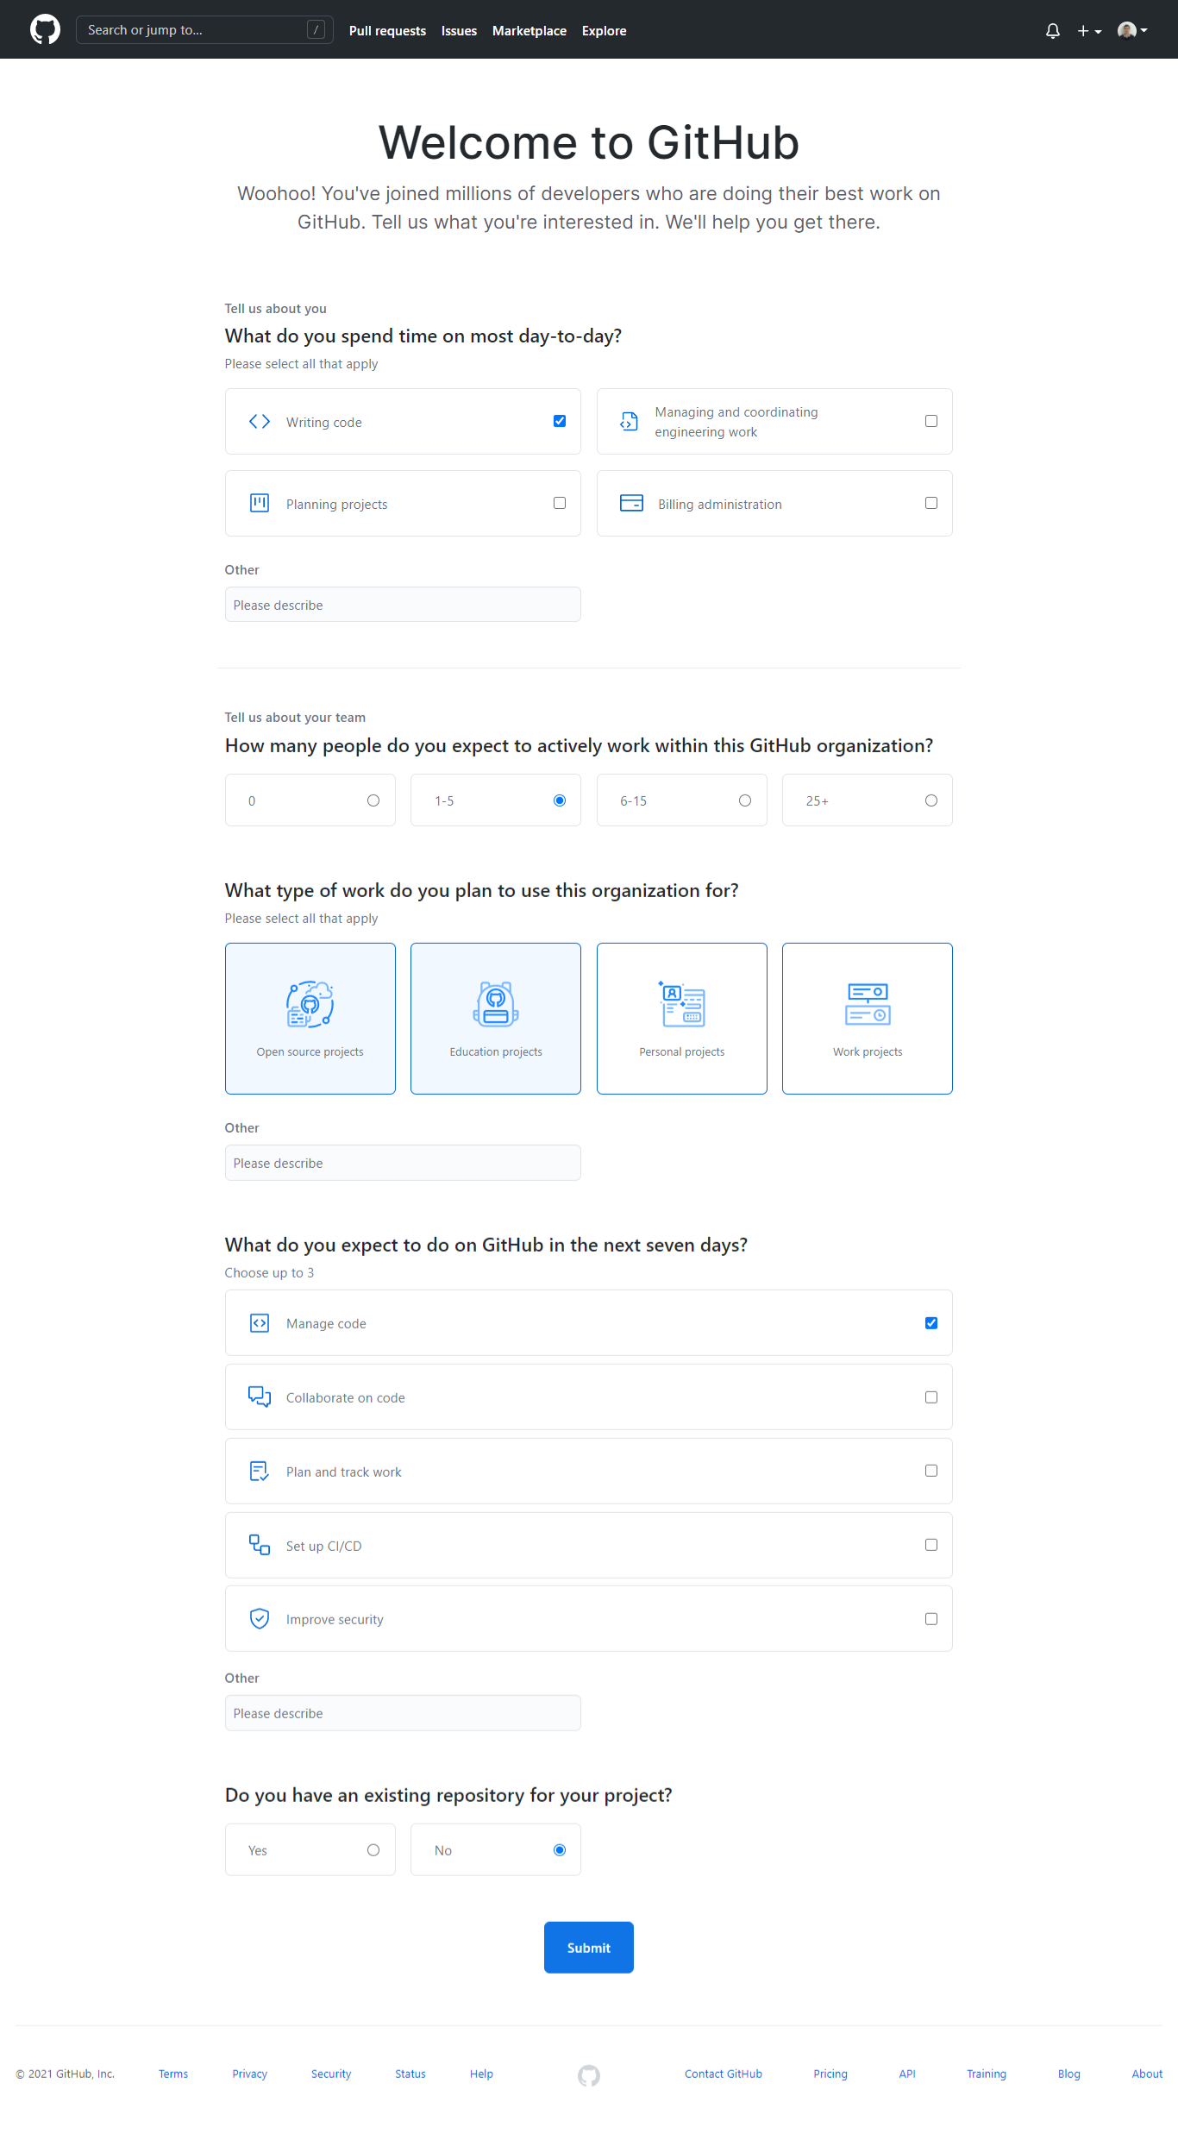

1.5 | Hoàn thành

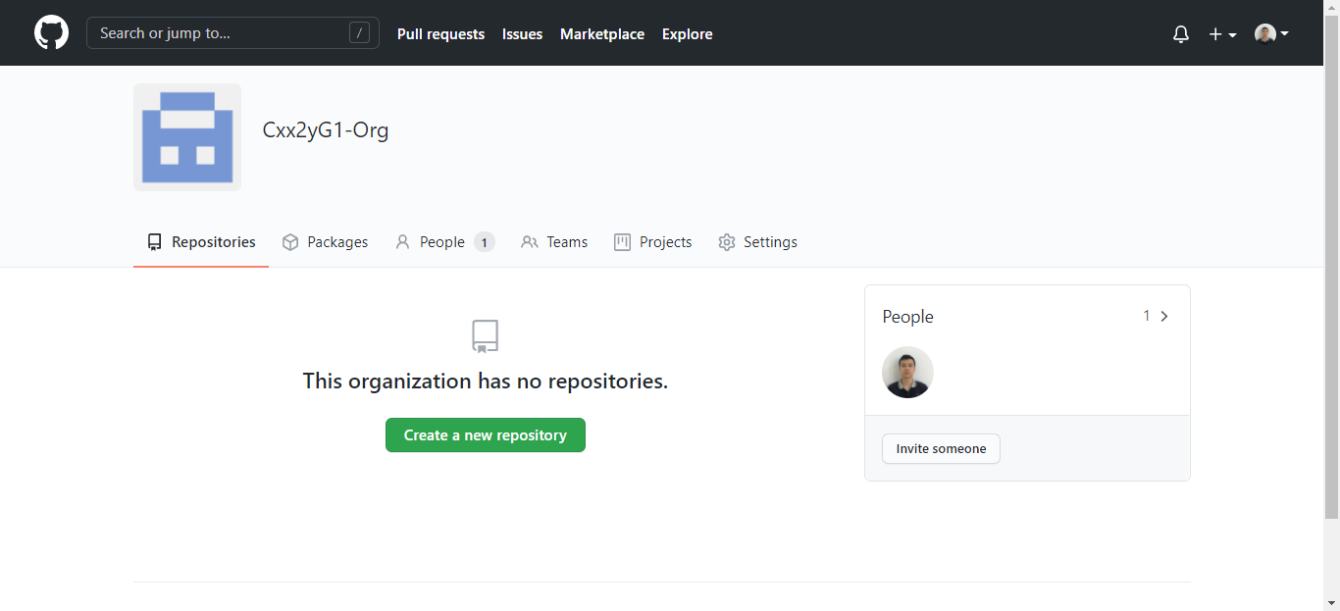

2 | Mời các thành viên khác join vào Organization

2.1 | Chọn Invite member

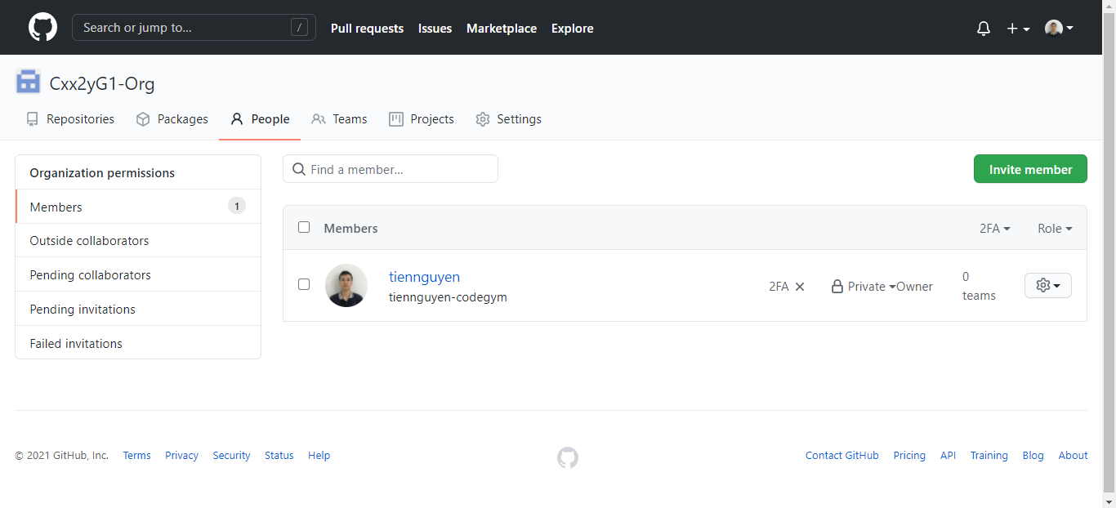

2.2 | Nhập email hoặc username của thành viên bạn muốn mời

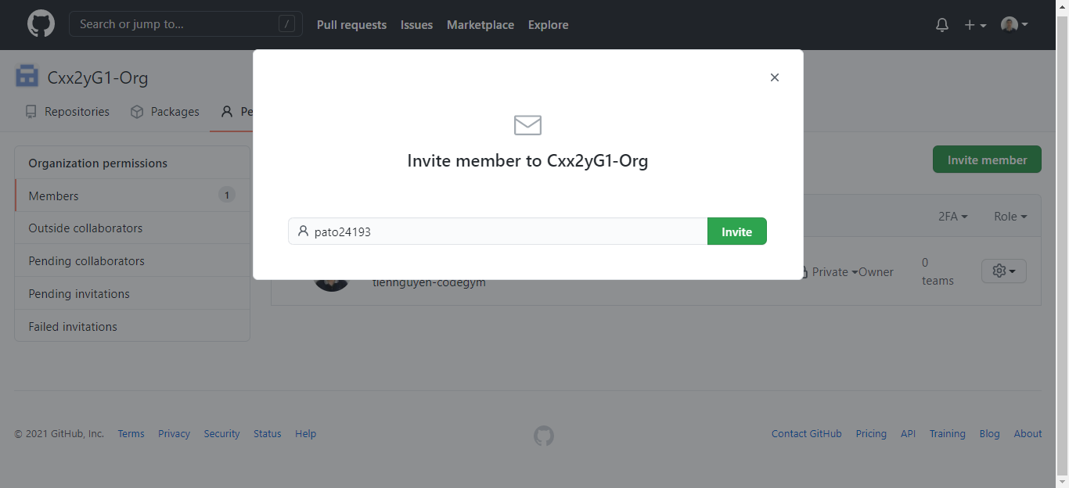

2.3 | Mặc định các thành viên là role Member, còn Scrum Master hay leader sẽ là role Admin.

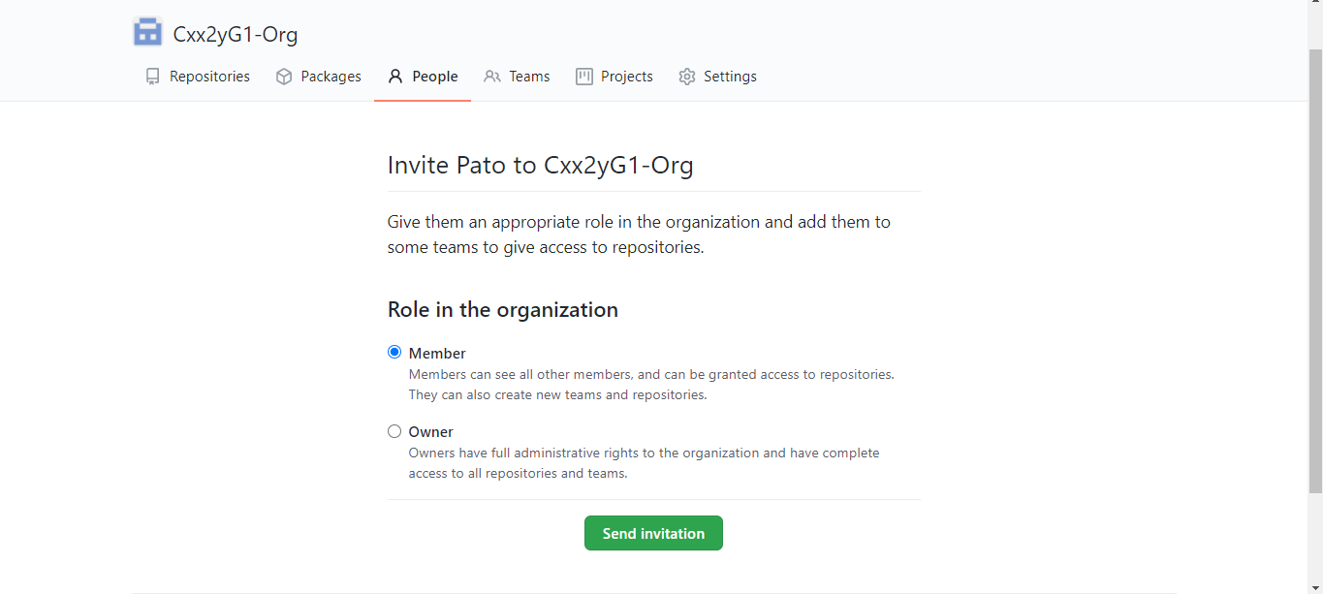

2.4 | Thành viên sau khi được mời thì sẽ có thông báo ở mail hoặc có thể gửi link Organization để thành viên được mời có thể join vào được Organization.

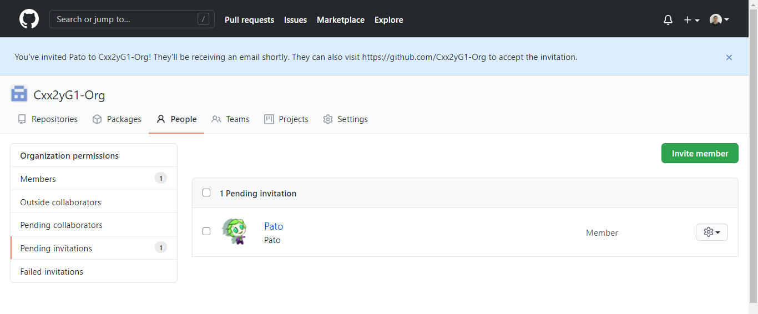

2.5 | Sau khi thành viên Accept invite thì màn hình sẽ Member sẽ như bên dưới

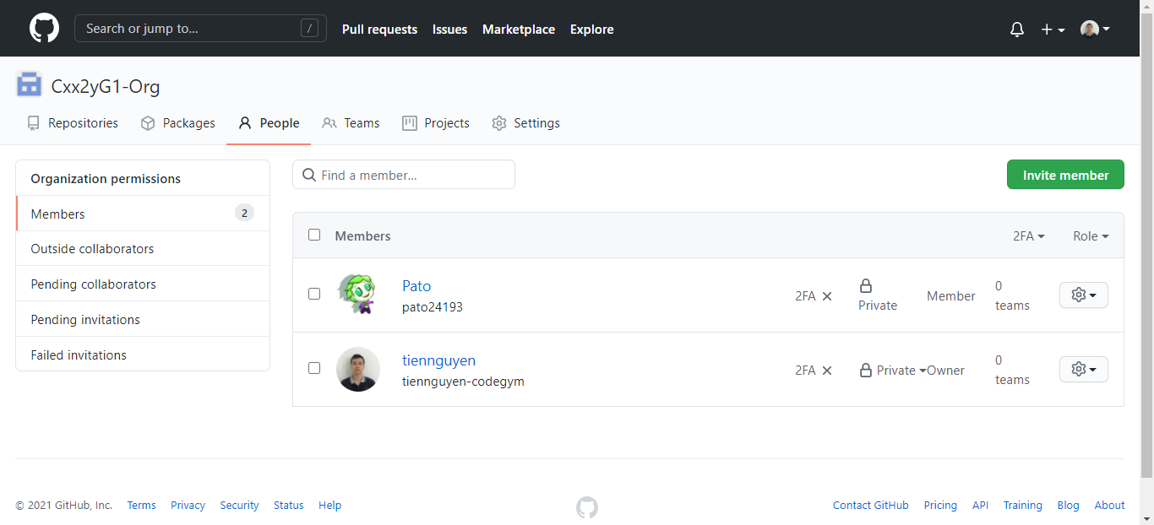

3 | Disable quyền tạo Repository

 | Bỏ tick ở checkbox Public, Private > Save

Step2-create-team
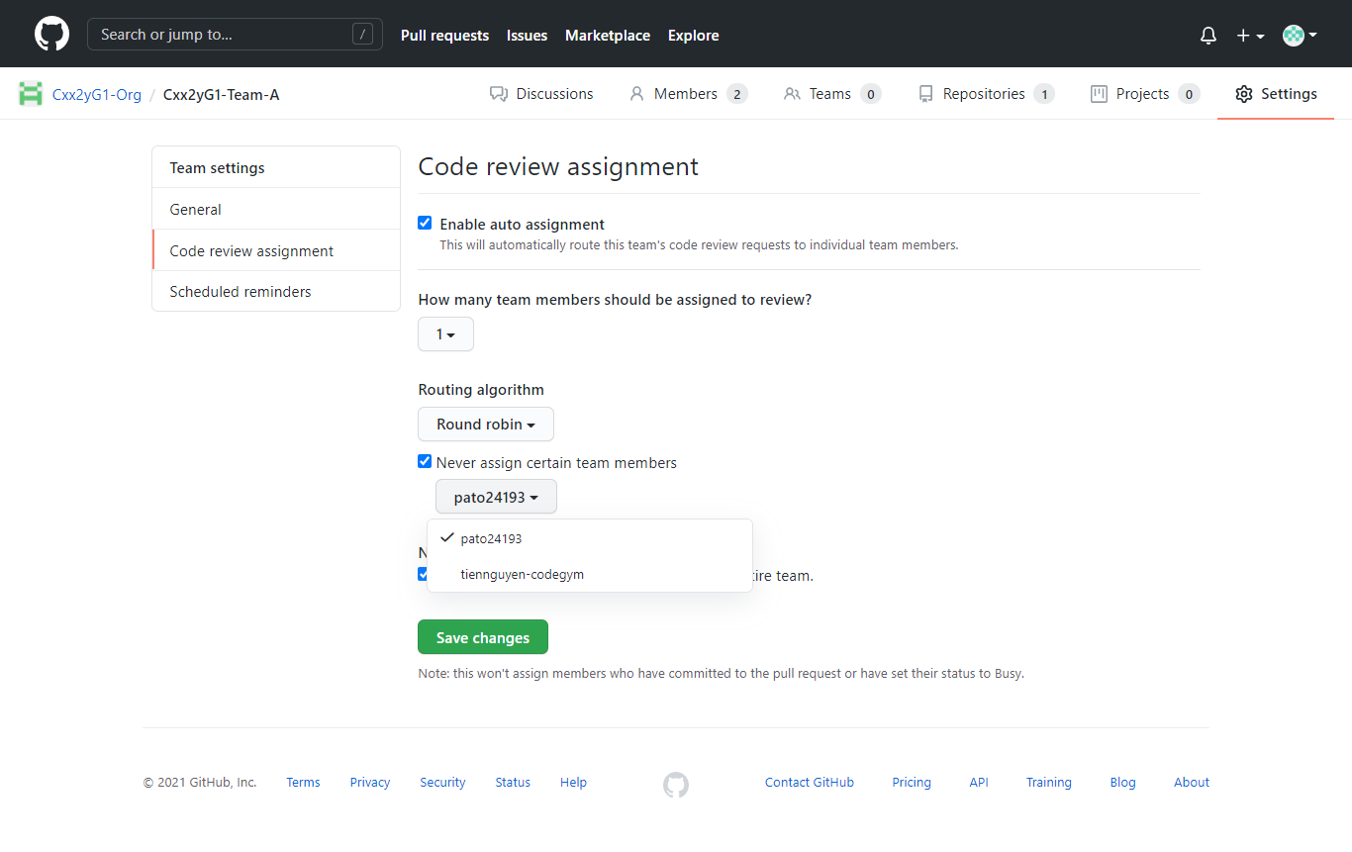
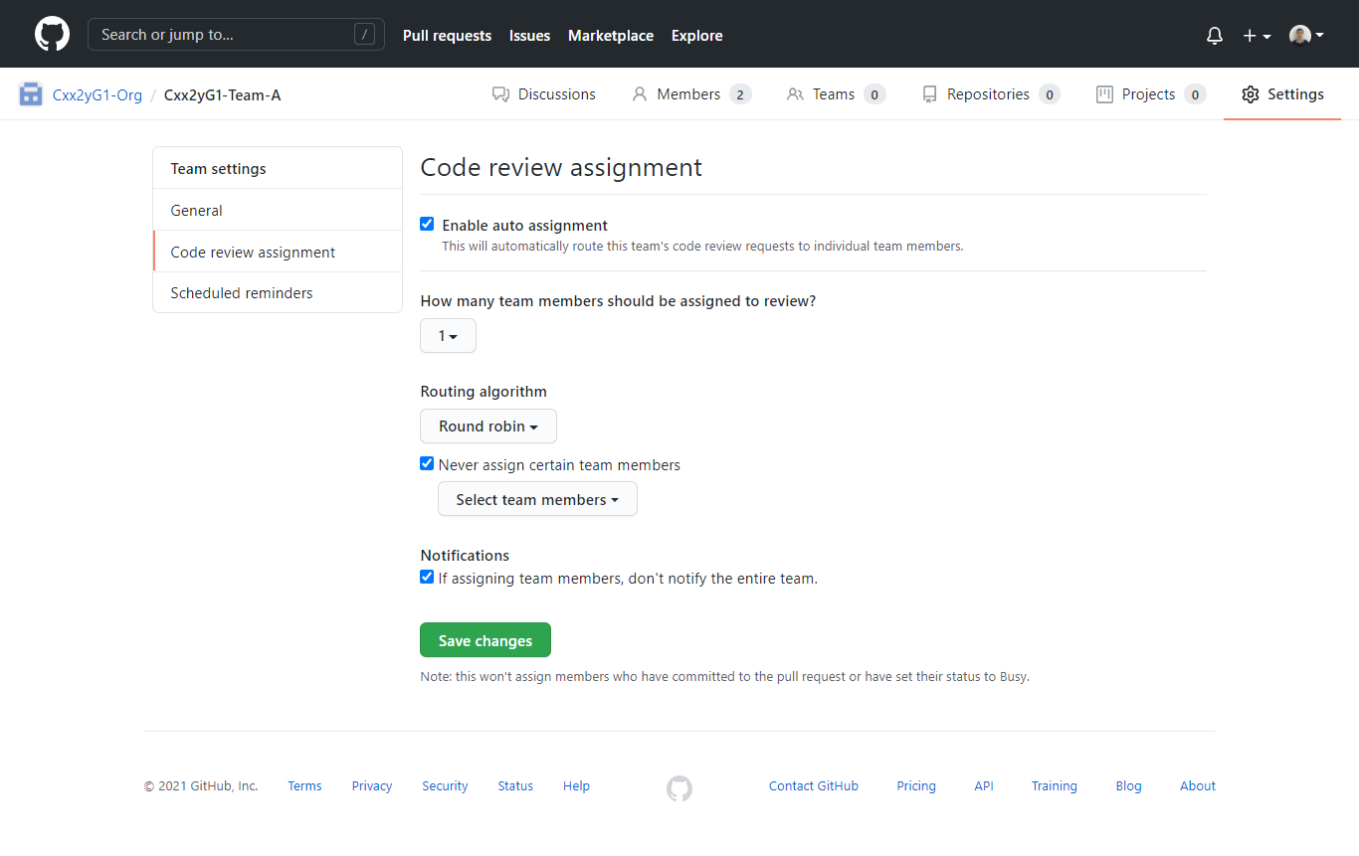
1 | Tạo team ở Organization (team đã được phân chia ở buổi Kickoff)

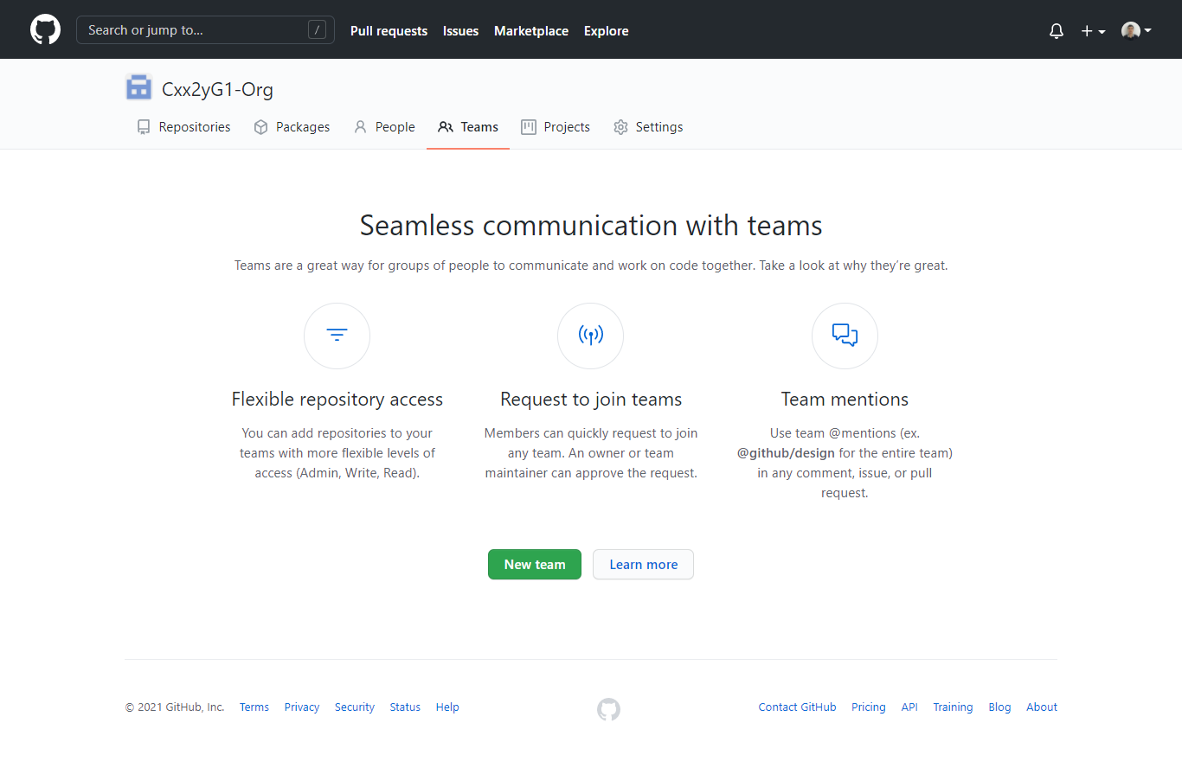

1

2

 | Đặt tên Team theo rule : Cxx2yG1-Team-[A|B|C]
 | Lưu ý: Cxx2yG1 là tên lớp

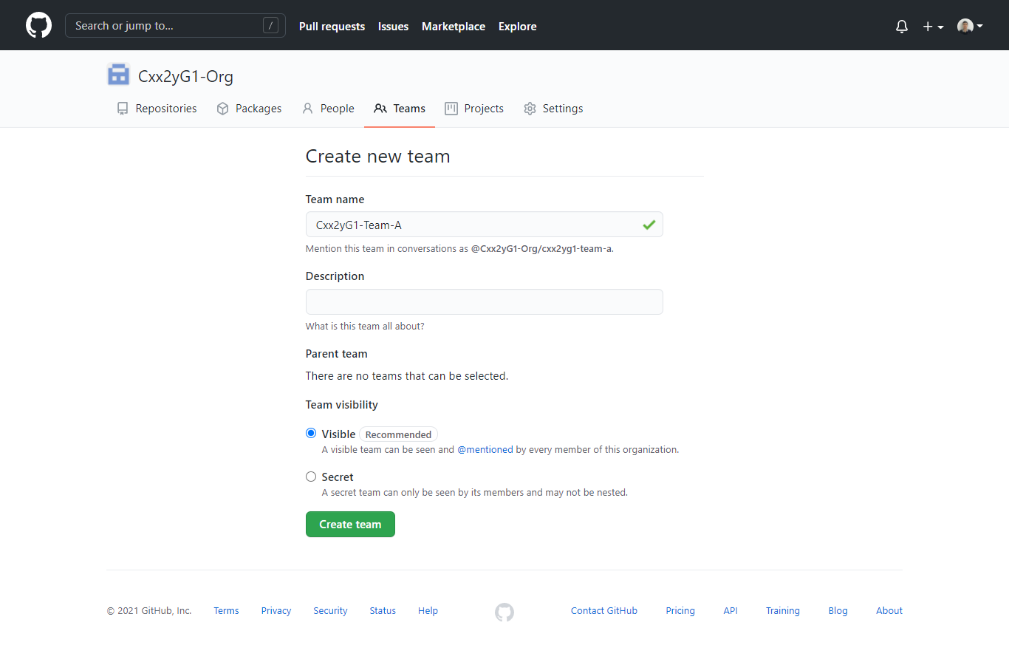

3

4

5

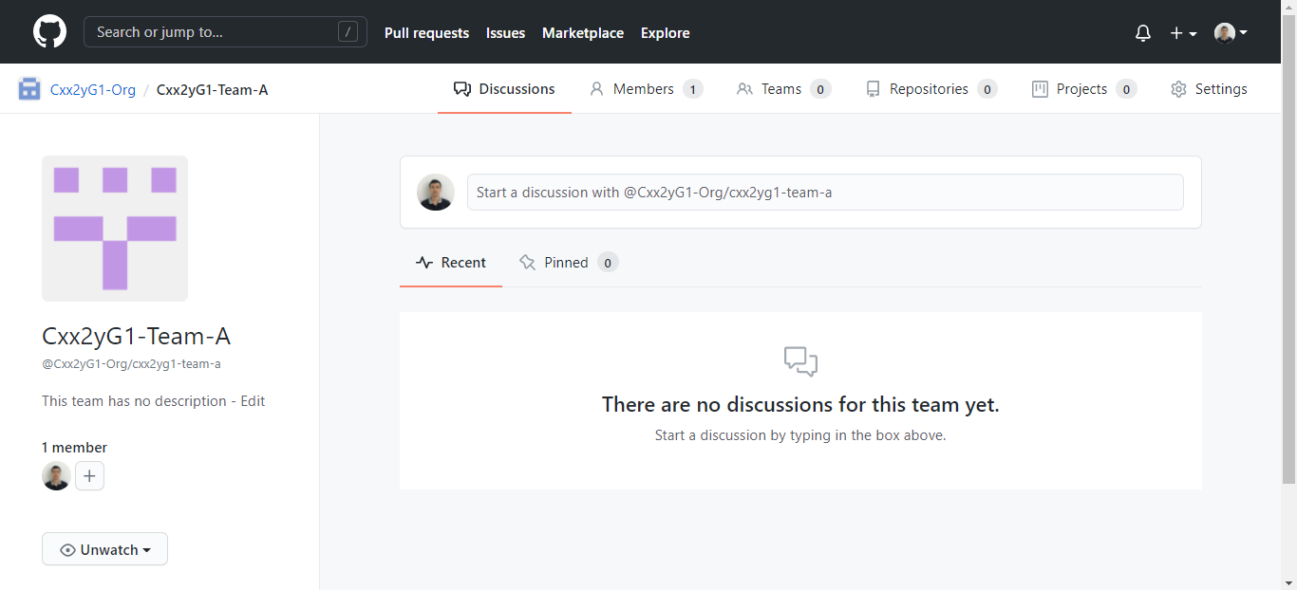

2 | Đăng ký các thành viên khác vào team

2.1 | Chọn tab Members ở Team

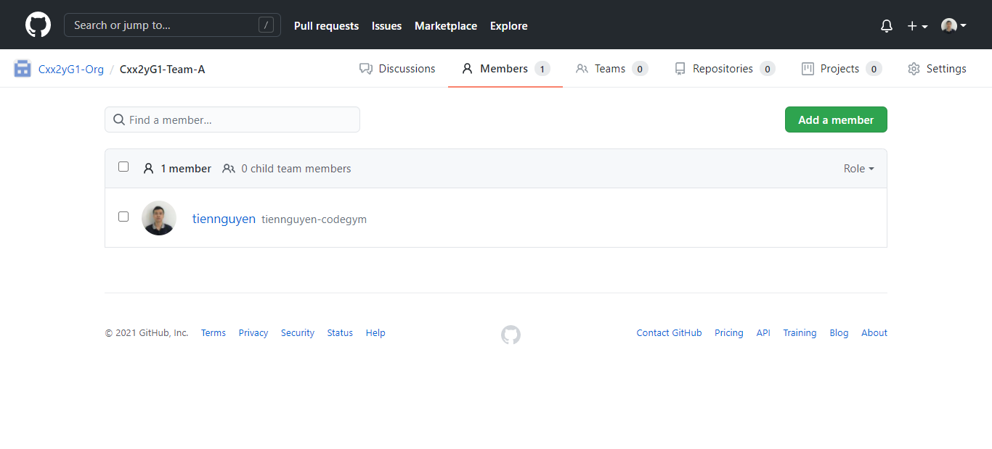

2.2 | Tiến hành thêm các username Github của thành viên đã join Organization vào Team

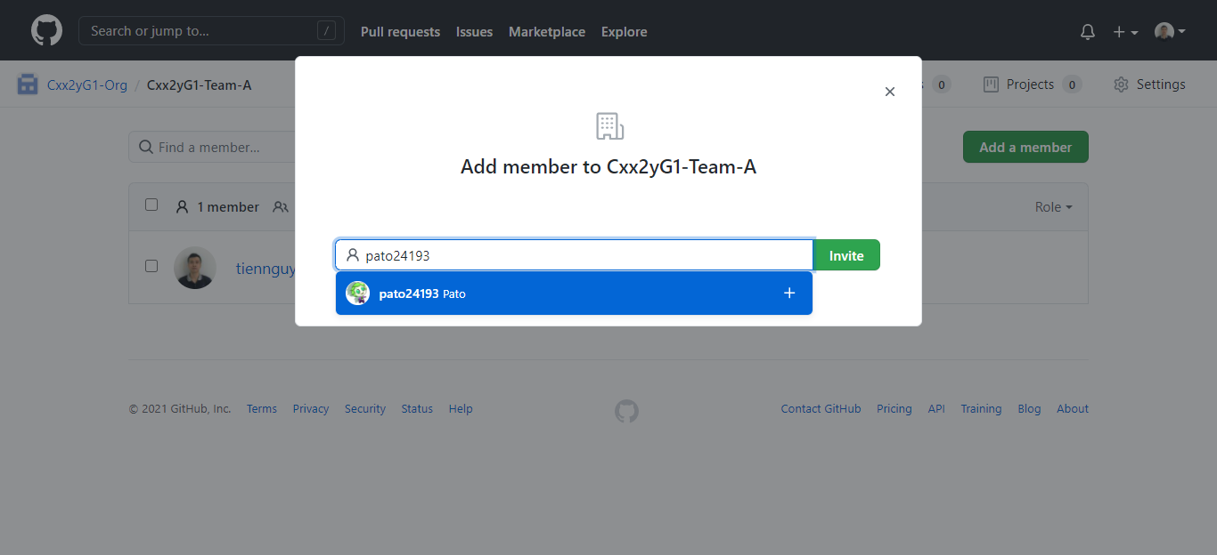

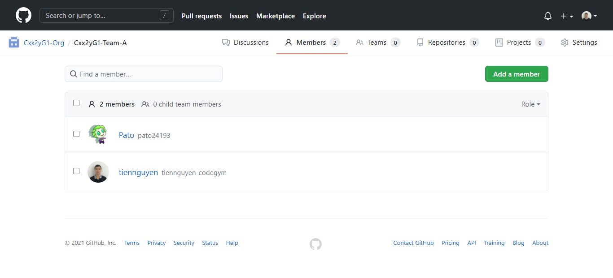

3 | Setting cho việc Review code



 | Loại trừ các thành viên không được phép Review code -> bằng cách tick chọn các thành viên đó

Step3-create-repository
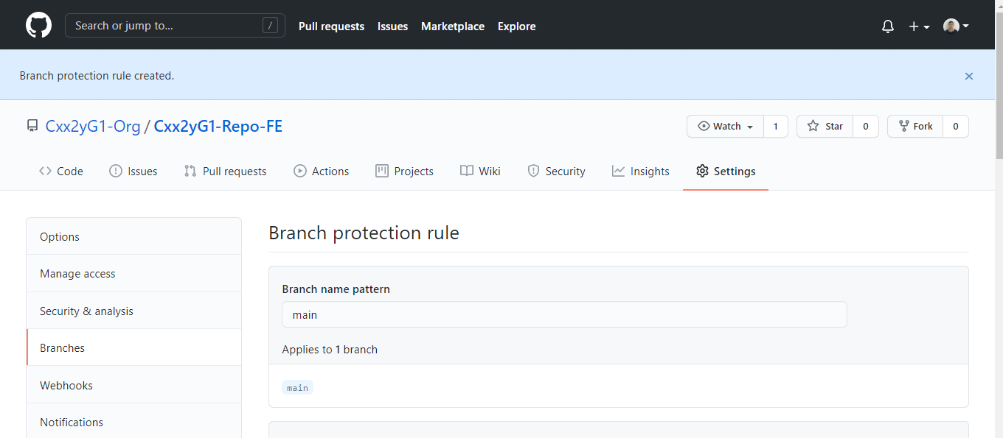
1 | Tạo Repository cho Organization

 | Ở tab Repositories -> click button New sẽ xuất hiện màn hình tạo như bên dưới
 | Đặt tên Repository theo rule : Cxx2yG1-Repo-[FE|BE]
 | Lưu ý: Cxx2yG1 là tên lớp, FE: Frontend, BE: Backend

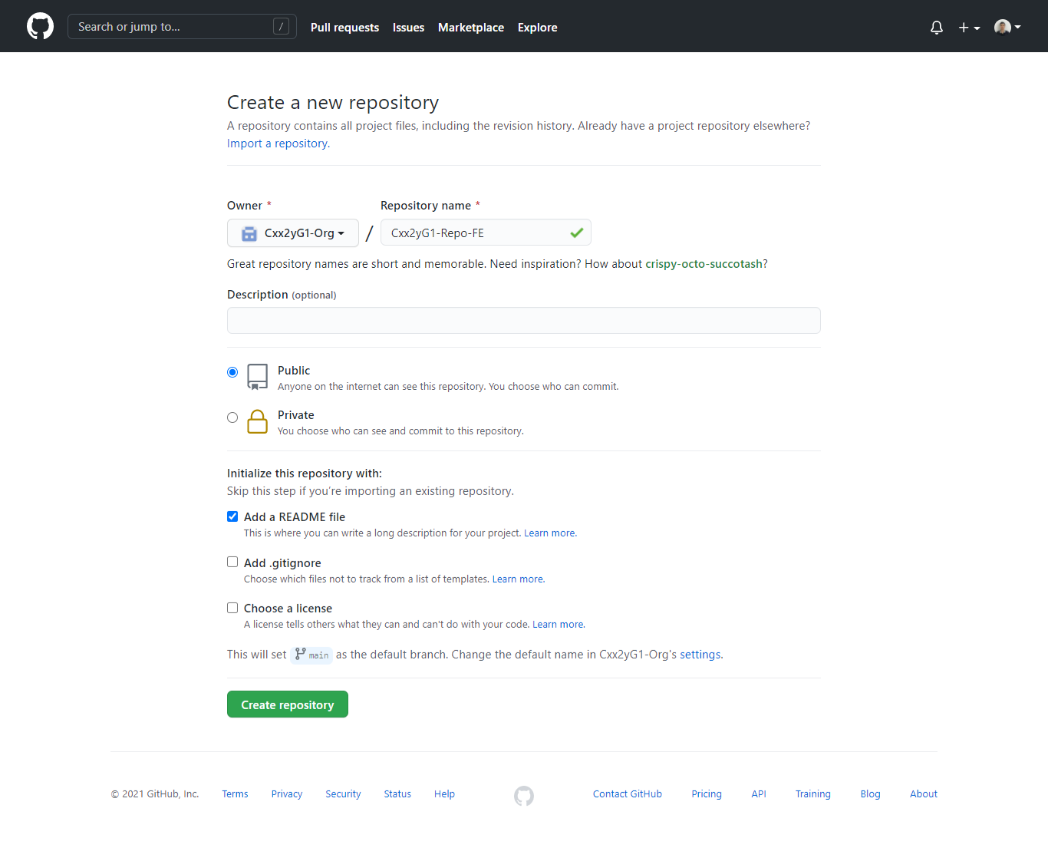

2 | Kết nối Repo vào Team

2.1. | Truy cập vào tab Repository ở Team. Click button Add repository

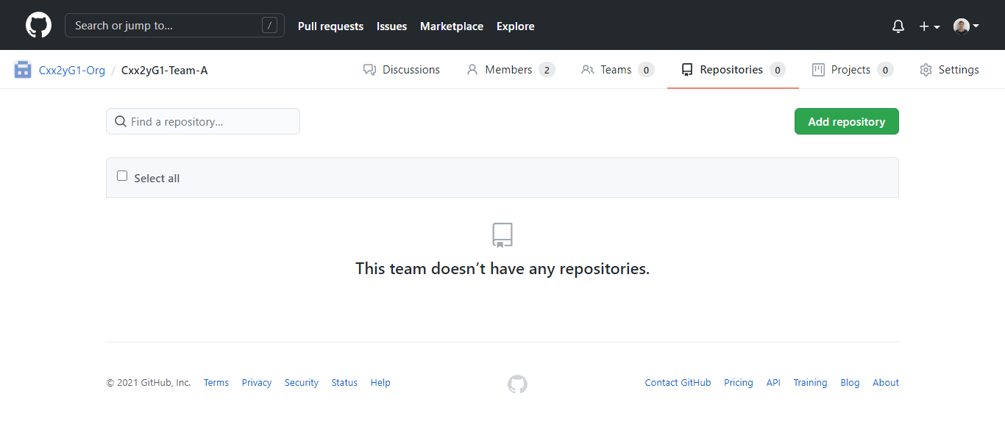

2.2. | Gõ tên Repository đã tạo khi nãy để kết nối

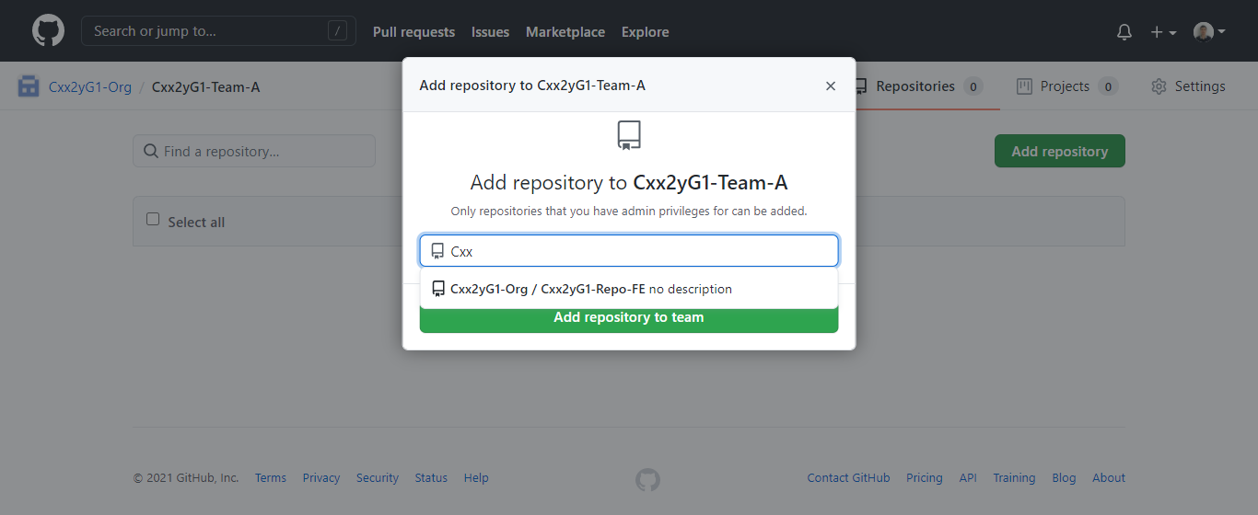

2.3. | Kết quả

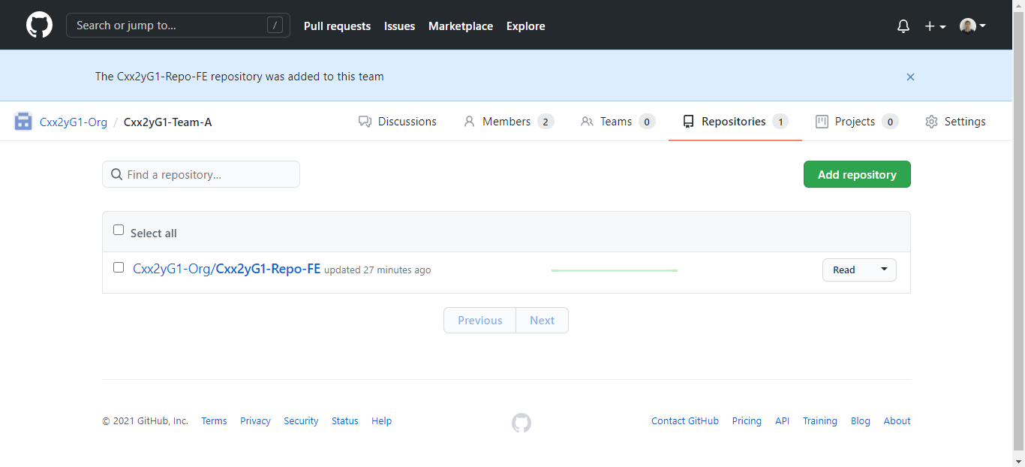

2.4. | Thay đổi quyền chỉnh sửa thành Maintain

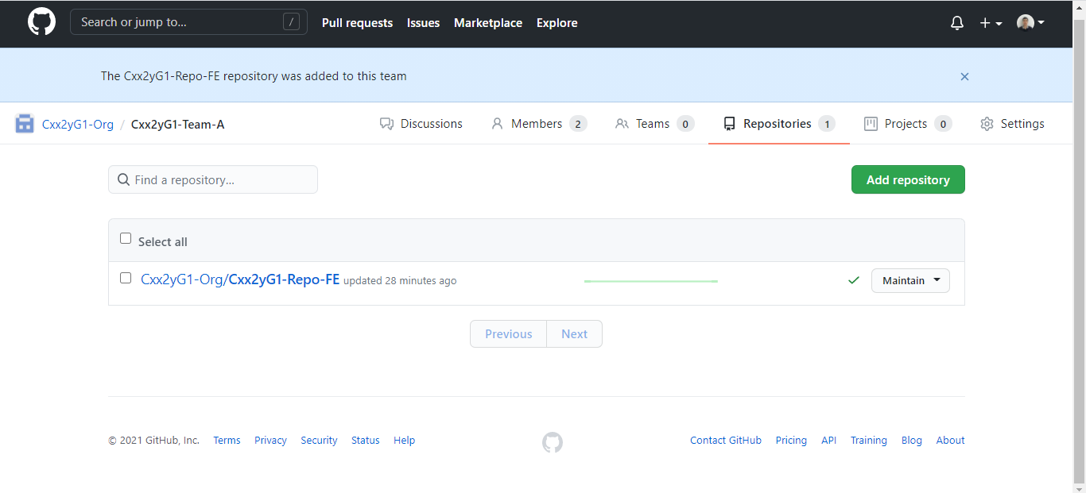

3 | Tạo rule cho Pull Request khi merge source code vào nhánh main (master)

3.1. | Ở Repository > vào tab Setting > menu Branches > click Add rule

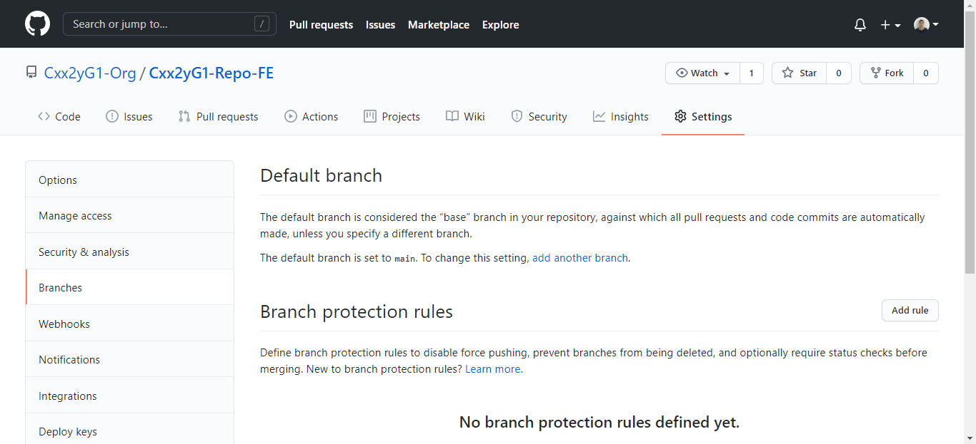

1

2

4

3

3.2. | Nhập tên branch chính là main hoặc master (cần check kĩ trước khi nhập)

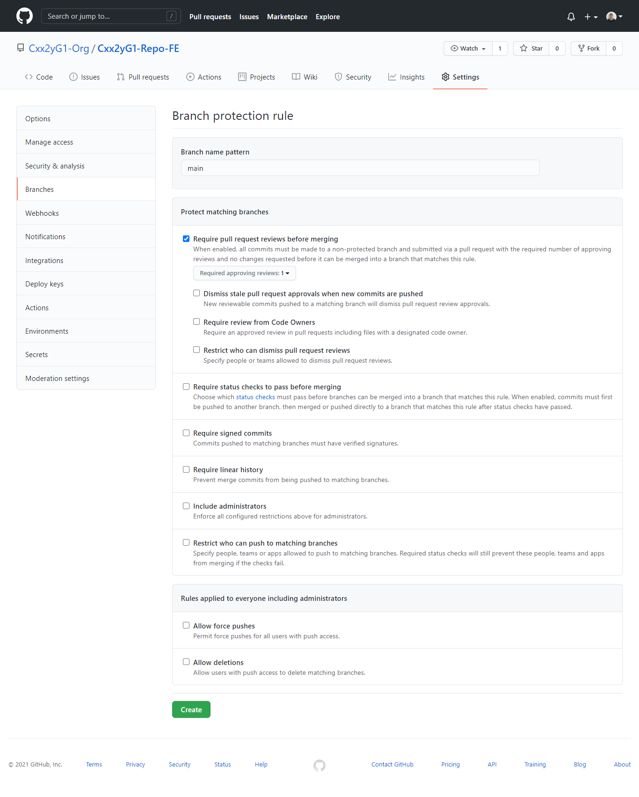

3.3. | Kết quả

Step4-create-branch
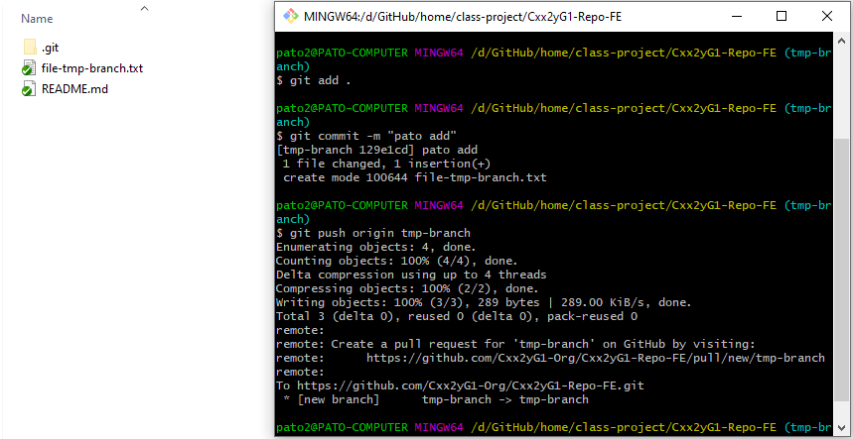
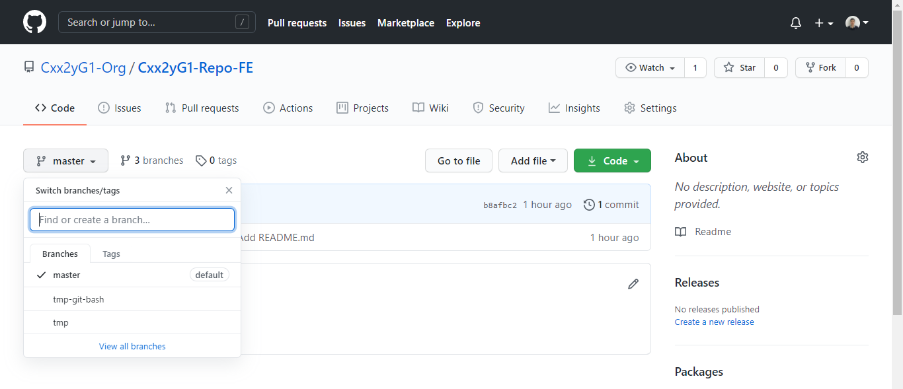
 | Sau khi clone Repository về máy, thì thực hiện tạo branch.

1 | Sau khi clone Repo về máy, để tạo branch mới thì sử dụng câu lệnh:
 |  | git checkout -b [tên-branch]

2 | Kiểm tra xem đang trỏ đến branch nào:
 |  | git branch

3 | Sau khi thực hiện câu lệnh "git checkout -b", thì branch chỉ mới tồn tại ở local repository.

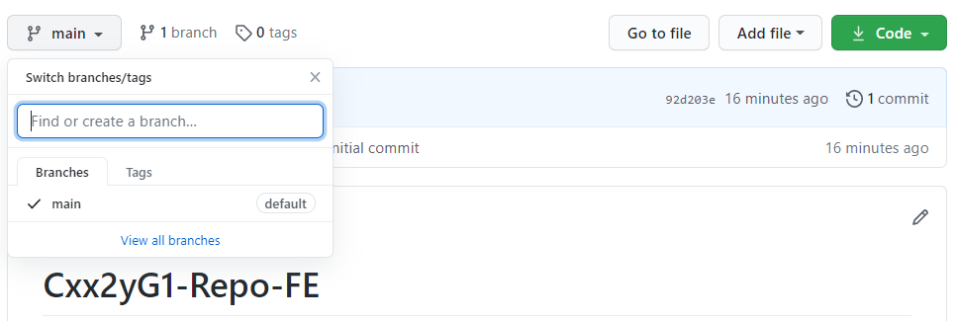

4 | Cần tạo 1 file bất kỳ, sau đó thực hiện tuần tự các câu lệnh, thì branch mới chính thức được cập nhật ở remote repository (github)
 | 4.1. | git add tên-file
 | 4.2. | git commit -m "[nội-dung-commit]"
 | 4.3. | git merge origin/main
 | 4.4. | git pull origin main
 |  | - Nếu có conflict hoặc lỗi thì phải fix. Fix xong thì chạy lại project kiểm tra thử tất cả chức năng có bị lỗi hay không. Sau khi hoàn thành thì thực hiện lại từ bước 4.1 -> 4.4
 | 4.5. | git push origin [tên-branch]

Step5-create-pull-request
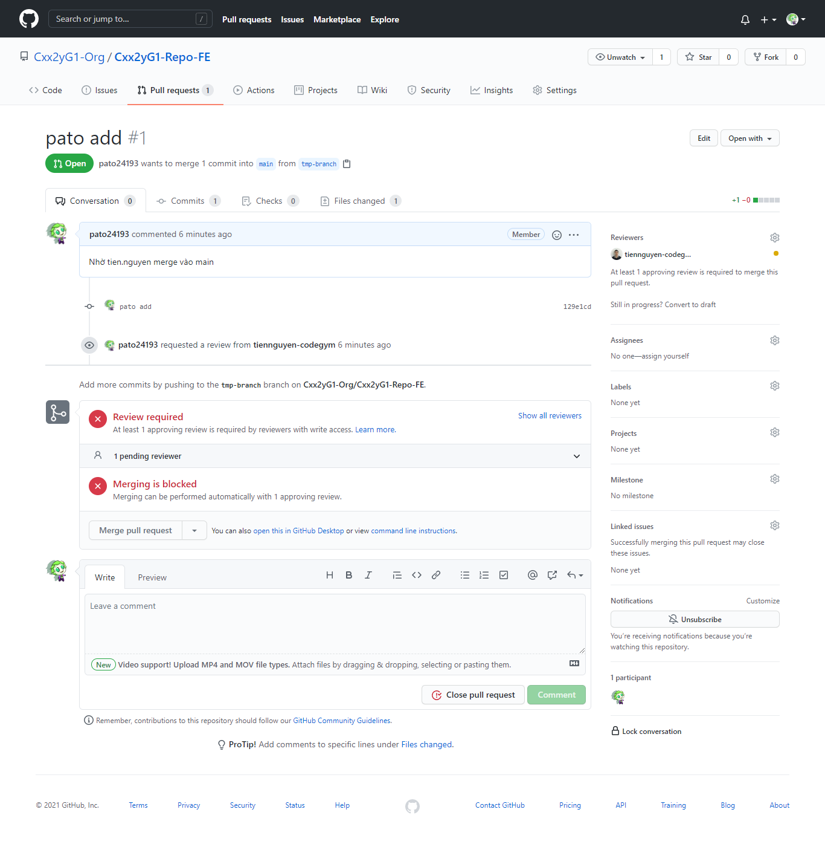
1 | Sau khi push 1 file từ Step 4 thì file chỉ đang nằm ở branch

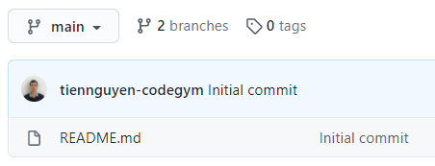
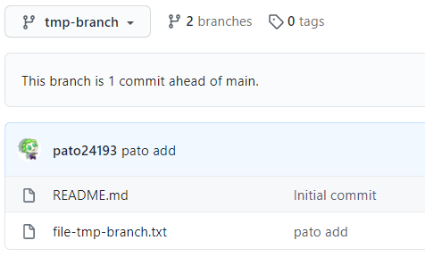

2 | Lúc này github xuất hiện pull request để bạn có thể tạo và tiến hành merge file ở branch vào main

2.1. | Click button Compare & pull request

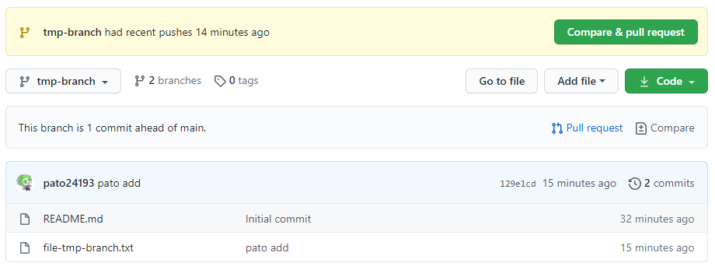

2.2. | Chọn người review là leader

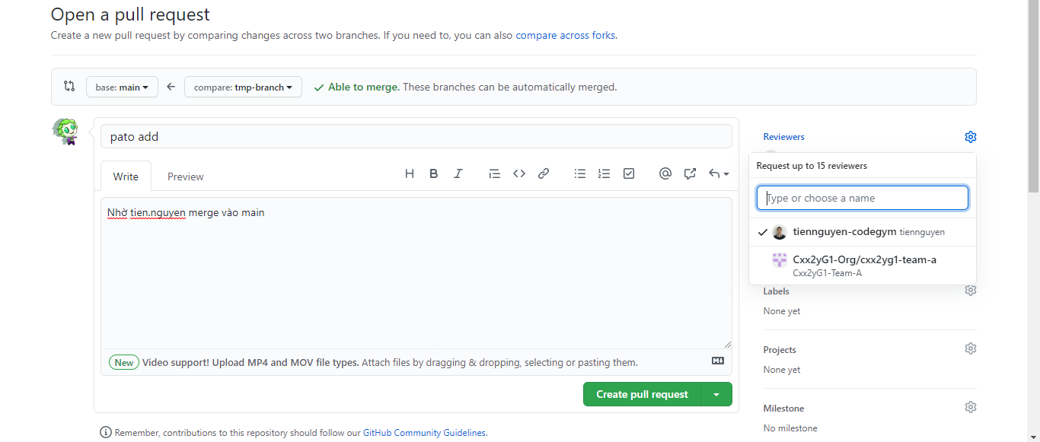

1

3

2
4

5

2.3. | Lúc này ở account thành viên (pato) sẽ không có quyền merge (do thiết lập rule ở các Step trước)

Step6-review-pull-request
1 | Di chuyển sang account leader (tien.nguyen) sẽ xuất hiện pull request đang chờ review.

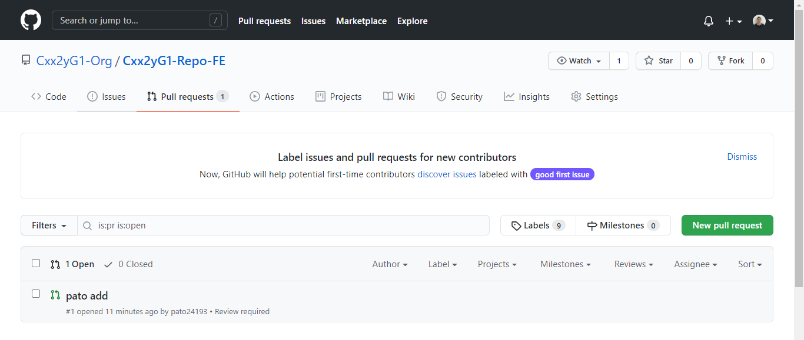

2 | Click button "Merge pull request"

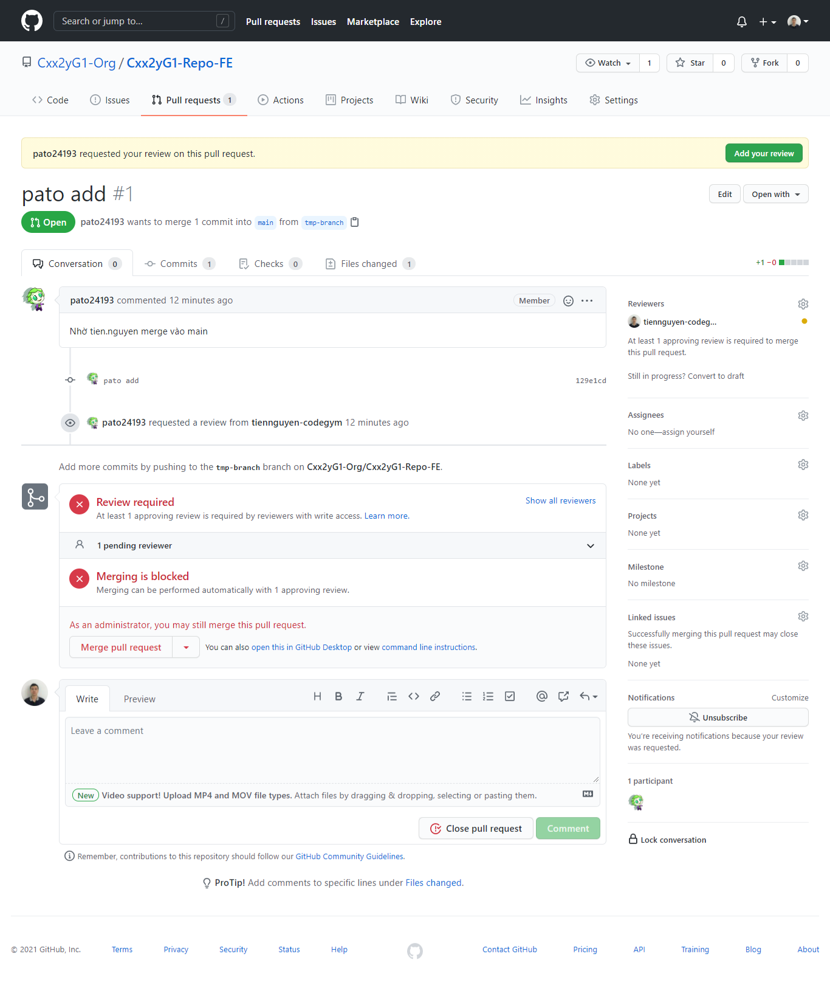

3 | Dùng quyền admin để click button "Confirm merge"

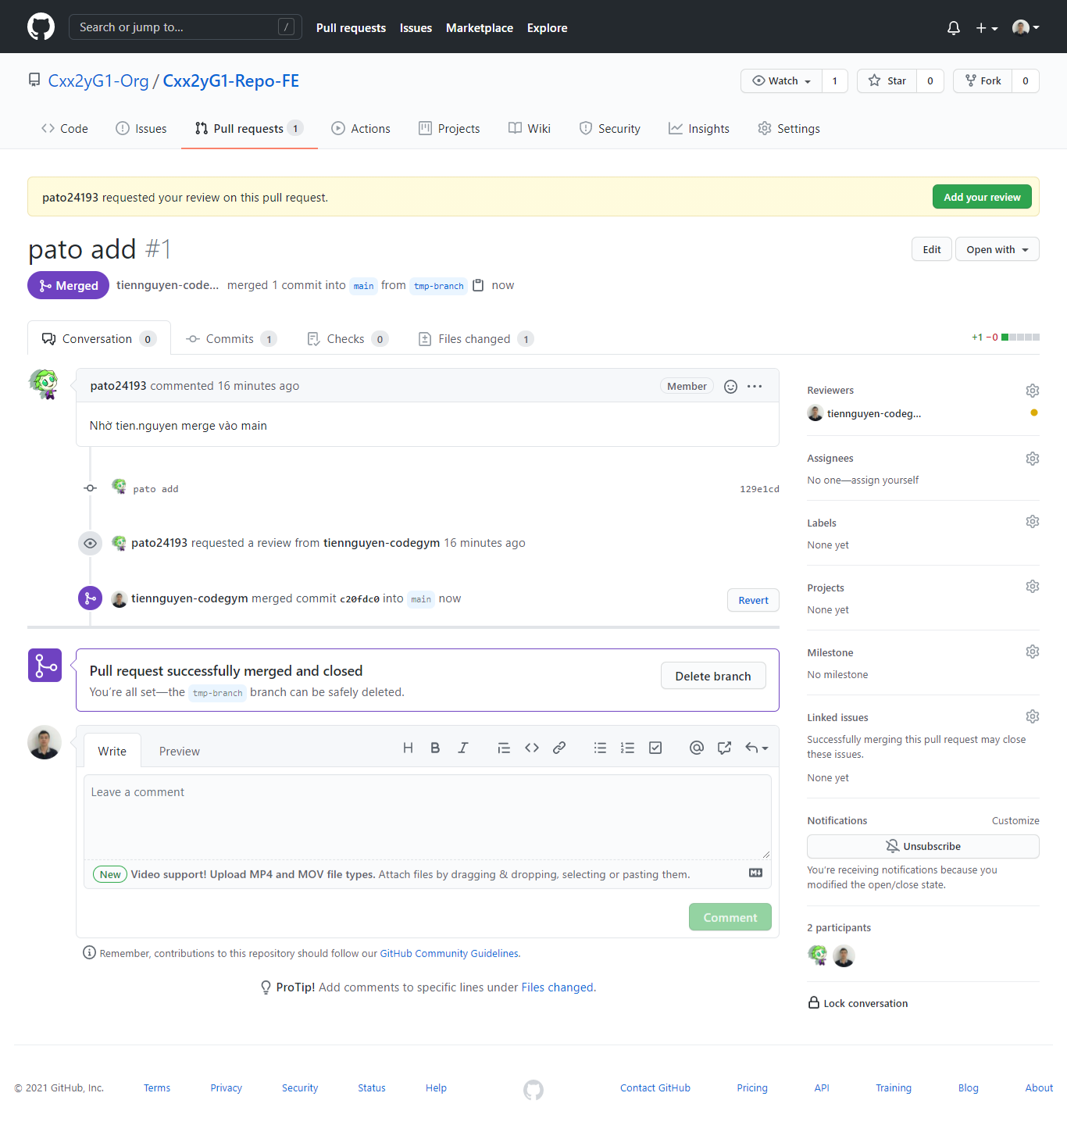

4 | Kết quả, file từ "branch" đã được merge vào "main"

Step7-get-main-to-branch
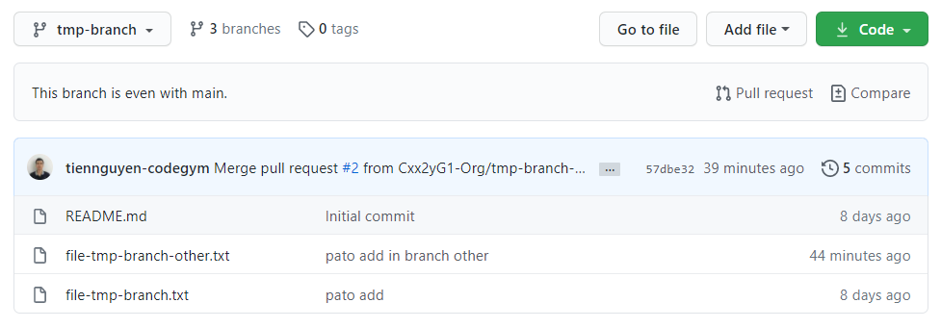
1 | Trường hợp source ở branch đang không đồng bộ với source ở main

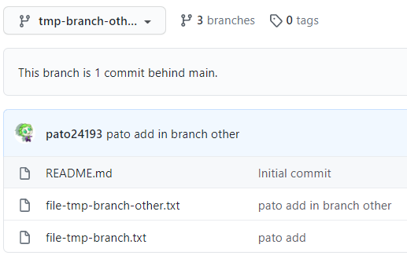

1.1. tmp-branch-other đẩy thêm 1 file lên main

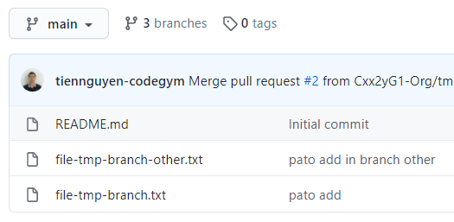

1.2. tmp-branch lúc nãy đang khác với main

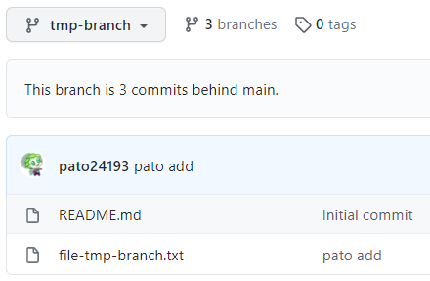

2 | Tiến hành cập nhật source từ main về branch

 | a. Trỏ về đúng branch của bạn, nếu đang trỏ ở branch rồi thì skip bước này
 |  | git checkout [tên-branch]
 | b. Update mới nhất từ main (master)
 |  | git fetch origin
 | c. Đồng bộ main -> branch (nếu nhánh tổng của bạn là master thì hãy sửa lại câu lệnh bên dưới, main -> master)
 |  | git merge origin/main

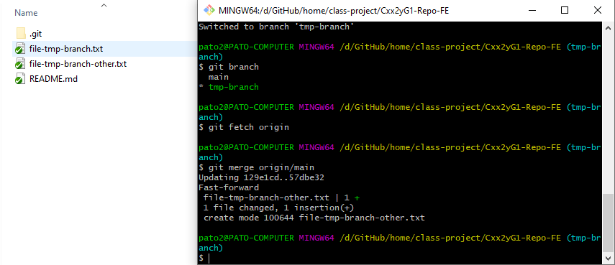

3 | Cập nhật local repository -> remote repository

3.1. | Từ bước 2 ở trên, thì local repository (branch ở máy) chỉ được cập nhật mới nhất từ main. Còn remote repository (branch ở github) vẫn như cũ

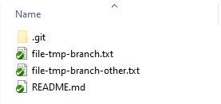

3.2 | Sử dụng trực tiếp lệnh push để cập nhật từ local repository -> remote repository

 | git push origin [tên-branch]

3.3 | Kết quả

 | Bởi vì source ở branch và main bây giờ là 1, nên github sẽ không bắt chúng ta phải tạo pull request nữa

